土地案例
地块名称 | 城市 | 用地性质 | 建设用地面积(㎡) | 规划建筑面积(㎡) | 容积率 | 出让方式 | 详细规划 | 集中供地 | 截止日期 | 成交日期 | 起始价(万元) | 成交价(万元) | 成交楼面价(元/㎡) | 溢价率 | 受让单位 | 土地星级
经开区观山路与贡湖大道交叉口东北侧 | 无锡市 | 商业/办公用地 | 24472.3 | 36708.45 | ≤1.5 | 挂牌 | 商业用地 | 0 | 2020-10-13 | 2020-10-13 | 11590 | 11590 | 3157.3 | 0 | 无锡新都房产开发有限公司 | 5星
经开区吴都路与清舒道交叉口西南侧 | 无锡市 | 商业/办公用地 | 113531 | 124884.1 | ≤1.1-1.2 | 挂牌 | 商业用地 | 0 | 2020-03-31 | 2020-03-31 | 39090 | 39090 | 3130.09 | 0 | 无锡市太湖新城发展集团有限公司 | 5星
滨湖区胡埭工业园洋溪河西侧 | 无锡市 | 商业/办公用地 | 5791.1 | 5791.1 | ≤0.9-1.0 | 挂牌 | 商业用地(汽车4S店用地) | 0 | 2019-12-18 | 2019-12-18 | 1057 | 1057 | 1825.21 | 0 | 无锡和旗汽车销售服务有限公司 | 2星
滨湖区胡埭工业园洋溪河与钱胡路交叉口西北侧 | 无锡市 | 商业/办公用地 | 10359.1 | 10359.1 | ≤0.9-1.0 | 挂牌 | 商业用地(汽车4S店用地) | 0 | 2019-12-18 | 2019-12-18 | 1891 | 1891 | 1825.45 | 0 | 宝爱捷(中国)汽车投资有限公司 | 3星
经开区贡湖大道与梁东璐交叉口东南侧 | 无锡市 | 商业/办公用地 | 1559.8 | 857.89 | ≤0.55 | 挂牌 | 加油加气站用地 | 0 | 2019-12-18 | 2019-12-18 | 683 | 683 | 7961.39 | 0 | 无锡通达实业有限公司 | 5星
滨湖区科教产业园中邦蠡湖商务园东侧 | 无锡市 | 商业/办公用地 | 15161 | 56095.7 | ≤3.7 | 挂牌 | 商业用地、商务用地 | 0 | 2019-09-04 | 2019-09-04 | 7590 | 7590 | 1353.03 | 0 | 无锡元秦文化科技产业发展有限公司 | 5星
滨湖区科教产业园中邦蠡湖商务园东侧 | 无锡市 | 商业/办公用地 | 13506.4 | 47272.4 | ≤3.5 | 挂牌 | 商业用地、商务用地 | 0 | 2019-09-04 | 2019-09-04 | 6390 | 6390 | 1351.74 | 0 | 无锡山水励合影视管理有限公司 | 5星
滨湖区具区路和塘绛路交叉口东南侧 | 无锡市 | 商业/办公用地 | 55651.8 | 155268.52 | ≤2.79 | 挂牌 | 商业用地、娱乐康体用地 | 0 | 2019-07-17 | 2019-07-17 | 16729 | 16729 | 1077.42 | 0 | 无锡融创城投资有限公司 | 4星
滨湖区清源路与万顺道交叉口西北侧 | 无锡市 | 商业/办公用地 | 99806.5 | 149709.8 | ≤1.5 | 挂牌 | 其他商服用地 | 0 | 2018-10-09 | 2018-10-09 | 21500 | 21500 | 1436.1 | 0 | 江苏华莱坞投资发展有限公司 | 4星
滨湖区立信大道与周新路交叉口东南侧 | 无锡市 | 商业/办公用地 | 6273.1 | 4391.17 | ≤0.7 | 挂牌 | 其他商服用地 | 0 | 2018-07-31 | 2018-07-31 | 2431 | 2431 | 5536.1 | 0 | 无锡周新建设投资发展有限公司 | 5星
滨湖区金城西路南侧、湖滨饭店东侧 | 无锡市 | 商业/办公用地 | 12725 | 17815 | ≤1.4 | 挂牌 | 其他商服用地 | 0 | 2018-05-22 | 2018-05-22 | 1050 | 1050 | 589.38 | 0 | 无锡市蠡湖资产投资公司 | 5星
XDG-2017-52号地块 | 无锡市 | 商业/办公用地 | 8154.3 | 6523.44 | 容积率≤0.80 | 挂牌 | 商业 | 0 | 2018-04-26 | 2018-04-26 | 1400 | 1400 | 2146.11 | 0 | 无锡粤宝汽车销售服务有限公司 | 2星
XDG-2017-36号地块 | 无锡市 | 商业/办公用地 | 12958.9 | 19438.35 | 容积率≤1.50 | 挂牌 | 商业 | 0 | 2018-03-06 | 2018-03-06 | 2750 | 2750 | 1414.73 | 0 | 江苏贝勒置业有限公司 | 2星
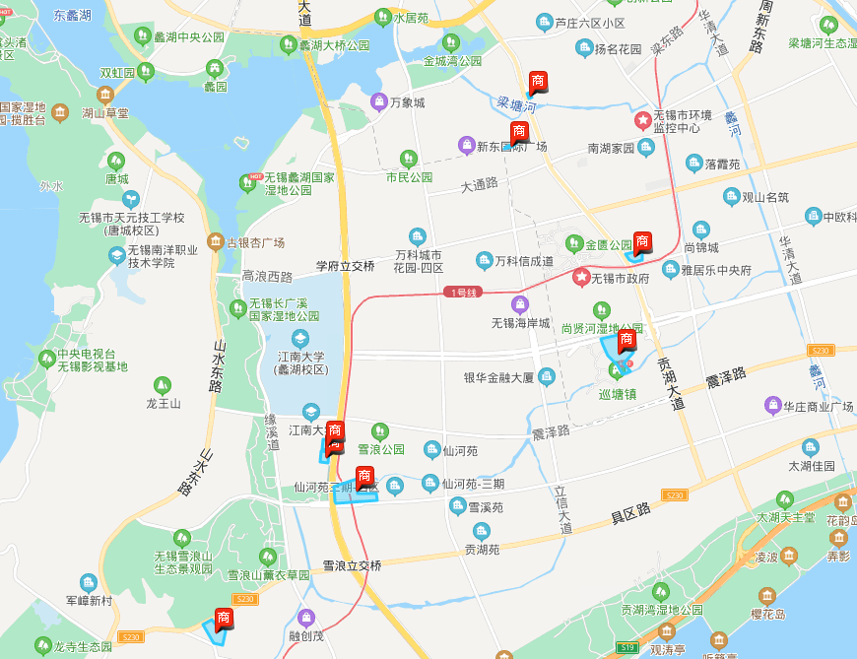

加油站7961单价

2018-0.7-5536

2020-1.5-3157

2020-1.1-1.2-3130

2019-3.5-3.7-1350

2018-1.5-1436

2019-2.79-1077

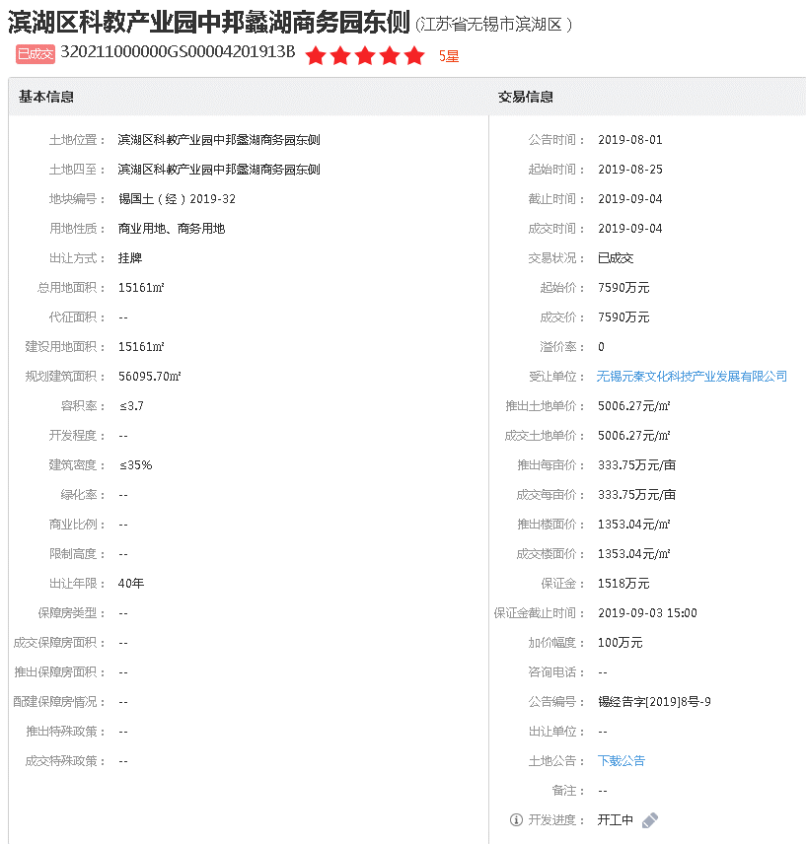

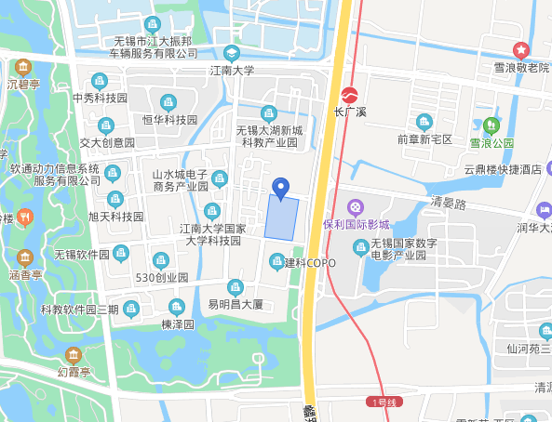

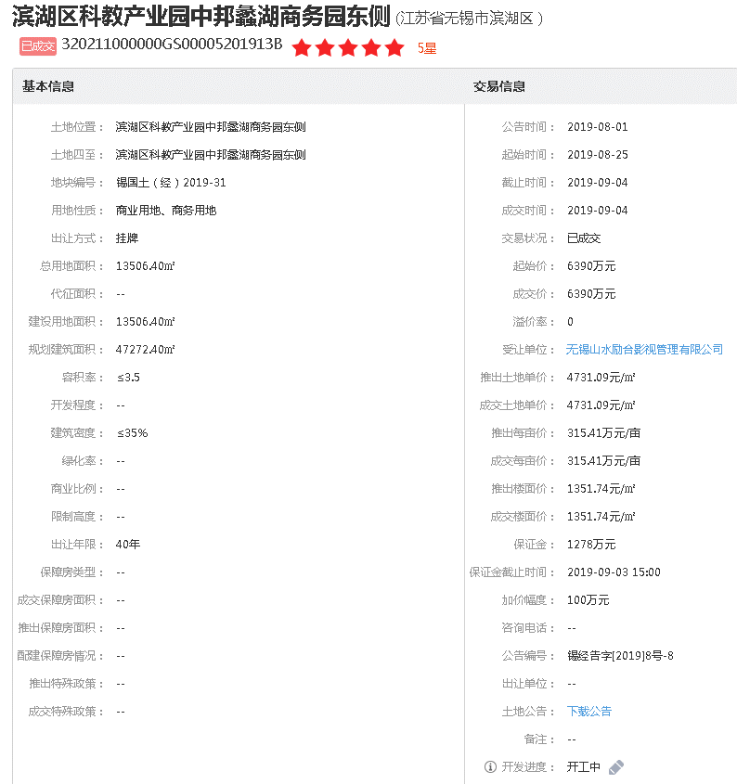

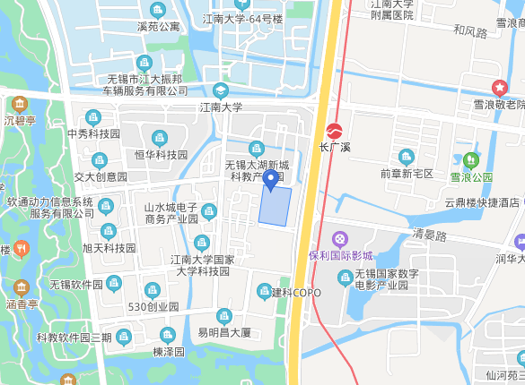

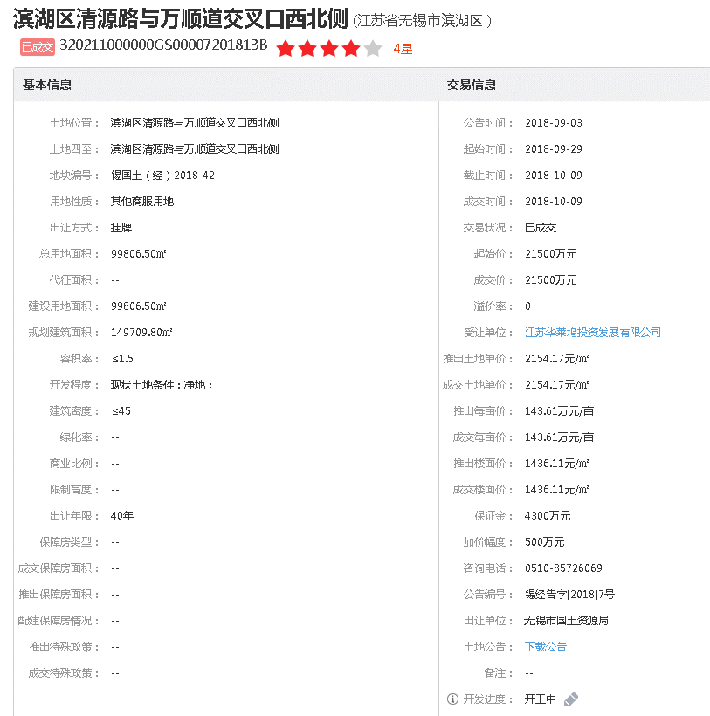

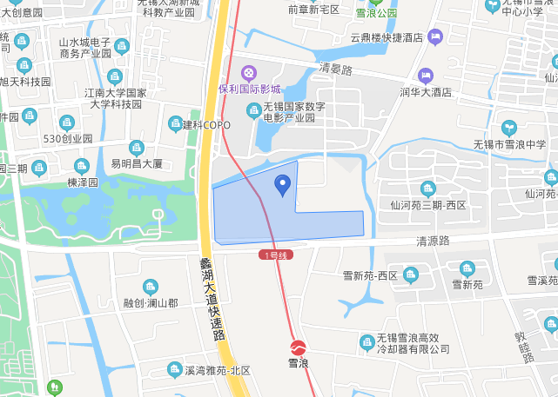

介绍
